Лист1
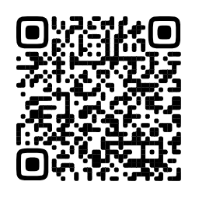

Сайт: https://entersight.ru
Руководства по эффективной торговле: https://t.me/entersight_bot
Инвентаризация без листочков: https://entersight.ru/inventarizaciya

Список товаров для просчёта

Место хранения:
Дата инвентаризации:
Последние 4 цифры штрих-кода | Наименование | Кол-во

